개요
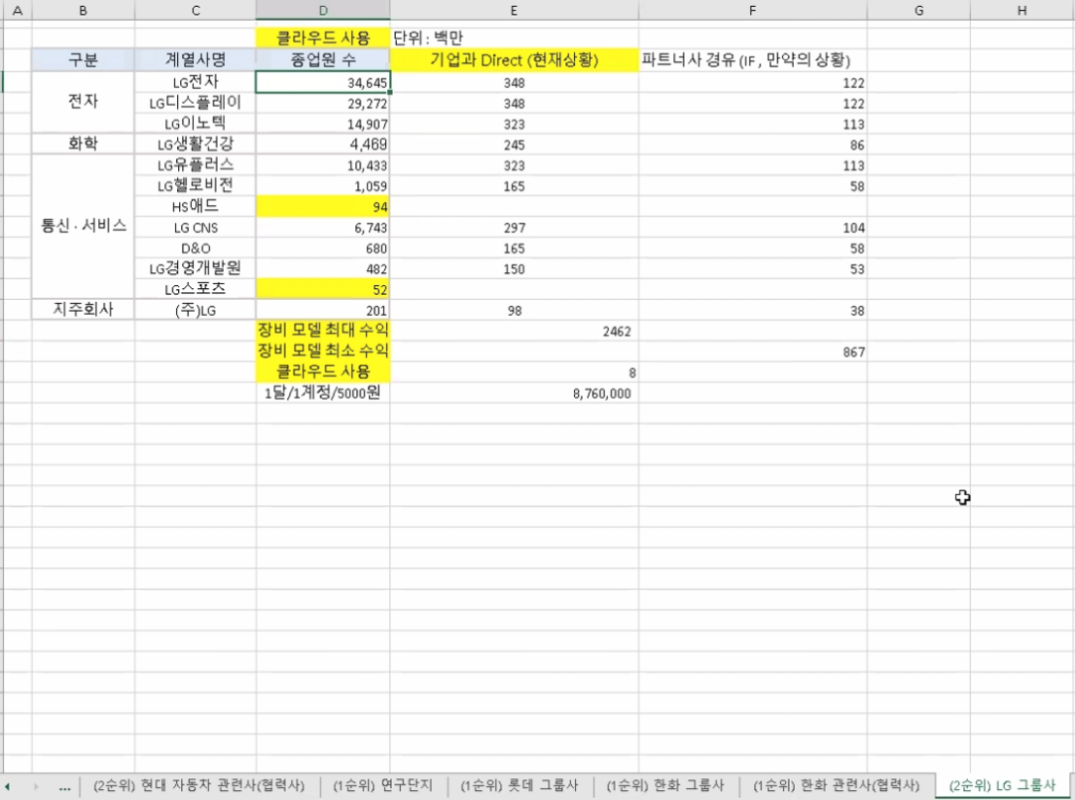
출처:NICE기업정보
순위 | 기업명 | 23년 매출액(억원) |  | 기타
1 | ㈜포스코인터내셔널 | 285369 | 331328
2 | SK네트웍스㈜ | 60885 | 91338 | 24년 12월 트레이딩 사업부 물적분할 예정
3 | 현대코퍼레이션㈜ | 48464 | 65804
4 | (주)지에스글로벌 | 34259 | 39164
5 | (주)대림 | 17070 | 66302
 |  | 개별 재무제표 | 연결

현대코퍼레이션
현대코퍼레이션 계열사
계열사명 | 종업원수 | 업종 | 주소 | url | 정보보안 관심도 | 기타
현대코퍼레이션(주) | 239 | 변압기, 플랜트, 선박, 자동차, 철강 화학 및 기타 상품의 무역과 유통을 담당 | 서울특별시 종로구 율곡로2길 25 | www.hyundaicorp.com | 현대코퍼레이션과 계열사의 유의미한 보안관련 정보 없고 현대코퍼레이션은 지속가능경영보고서도 별도 발간하지 않음 조선업에 속하는 협력사의 경우 사이버 보안에 대한 관심도 매우 높음 | 중견기업(2016년 현대중공업 기업집단에서 계열 분리) 소속 계열사: 9개사 / 전체 종업원수: 3,029명 승용부품, 철강, 석유화학 사업부문이 전체 매출 90% 구성으로 현대제철, 현대자동차, HD현대오일뱅크가 주요 고객사
(주)에이치애비뉴앤컴퍼니 | 15 | 전구, 램프 및 조명장치 도매업 | 서울특별시 종로구 사직로12길 21(내자동,광희빌딩 2층) | www.havenue.co.kr |  | 홈페이지 개편중
(주)현대에쓰앤에쓰 | 2,675 | 상용 인력 공급 및 인사관리 서비스 | 서울특별시 종로구 사직로12길 21 (내자동 광희빌딩) | www.h-sns.com
현대네비스(주) | 33 | 화물운송 중개 | 서울특별시 종로구 율곡로2길 25 15층 (수송동,연합뉴스빌딩) | www.hyundainavis.com
현대코퍼레이션홀딩스(주) | 67 | 브랜드 라이선스 사업, 축산물 도매업 등 | 서울특별시 종로구 율곡로2길 25 (수송동, 연합뉴스빌딩) | www.hyundaicorpholdings.com
현대씨스퀘어㈜ | 50 | 화장품 및 화장용품 도매업 | 서울특별시 종로구 율곡로2길 25 (수송동, 연합뉴스빌딩) | http://www.hyundaicsquare.com/
프롤로그벤처스(주) | 6 | 벤처투자회사 | 서울특별시 강남구 테헤란로87길 39, 4층(삼성동, 심스빌딩) | http://prologuevc.co.kr/ |  | 투자회사: 미스터아빠, 심플플래닛, 네오캔바이오, 퍼밋, 아머드프레시 https://thevc.kr/prologueventures
현대리뉴어블랩(주) | - | 태양력 발전업 | 서울특별시 종로구 율곡로2길 25 | - |  | 종업원수, 홈페이지 정보없음

현대코퍼레이션 협력사
구분 | 주요 협력사명 | 종업원수(출처:나이스기업정보) | 주소 | url | 정보보안 관심도 | 기타
철강 | 포스코 | 17,651 | 경상북도 포항시 남구 동해안로 6261 (괴동동) | www.posco.co.kr | (19.06) 포항제철소, 랜섬웨어 사이버테러 대응 모의훈련 실시 http://www.kbsm.net/news/view.php?idx=247115 (24.03) 포스코플로우, 물류 파트너사 대상 정보 보안교육 실시 https://www.gycitizen.com/news/articleView.html?idxno=43497
 | 현대제철 | 11,728 | 인천광역시 동구 중봉대로 63 (송현동,현대제철(주)) | www.hyundai-steel.com | (20.12) 파수, 현대제철에 문서 암호화 및 설계도면 무단반출 차단가능한 솔루션 구축 https://www.boannews.com/media/view.asp?idx=93630&kind= (20.01) 현대제철, 제조공정에 '산업용 사물인터넷(IIoT)' 안전 적용 위해 이스라엘 보안회사 '워터폴 시크리티 솔루션'과 계약 https://www.theguru.co.kr/news/article.html?no=8462 (20.12) 현대제철·현대건설 사내 피싱 사이트 등장 https://www.joongang.co.kr/article/23936939
 | 현대스틸파이프㈜ | 900~950 | 울산광역시 북구 염포로 706 (염포동) | www.hyundai-steelpipe.com
 | KG스틸 | 1,126 | 서울특별시 중구 통일로 92 5층 (순화동, KG타워) | www.kg-steel.co.kr
 | 동국제강 | 2,047 | 서울 특별시 중구 을지로 5길 19 페럼타워 | https://www.dongkuksteel.com | (14.03)동국제강, ERP 기반 통합문서관리로 비정형 데이터 유출에 대한 모니터링 기반 마련해 정보유출 사고 위험 방지 https://www.datanet.co.kr/news/articleView.html?idxno=71547
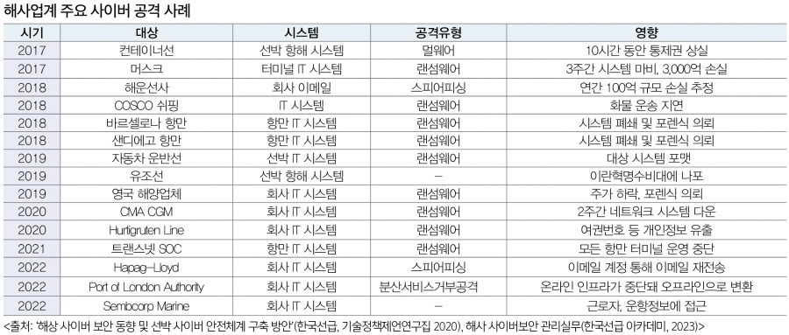
 | 세아제강 | 760 | 서울 마포구 양화로 45 세아타워 25, 26, 27층 | https://www.seahsteel.co.kr/
석유화학 | 현대오일뱅크 | 2,108 | 서울 중구 남대문로5가 연세빌딩 21층 | http://www.oilbank.co.kr | (15.10) 현대오일뱅크, 기원테크의 시큐메일 가드 도입하여 지능형 이메일 공격(APT) 대응 https://www.sportsseoul.com/news/read/298860
자동차 | 현대자동차 | 72,188 | 서울특별시 서초구 헌릉로 12 (양재동) | https://www.hyundai.com/kr/ko/e | (20.12)北추정 해커, 현대차그룹 계열사 피싱 사이트 개설 https://www.donga.com/news/article/all/20201203/104279009/1
상용차량 | 현대로템 | 4,087 | 경상남도 창원시 의창구 창원대로 488 (대원동) | http://www.hyundai-rotem.co.kr | 지란지교소프트의 방산업체 통합 PC 보안 솔루션 오피스키퍼 도입한 것으로 추정 https://blog.naver.com/zionsecurity/223533877376
선박 | 에이치디현대중공업 | 14,377 | 울산광역시 동구 방어진순환도로 1000 (전하동) | http://www.hhi.co.kr | (18.11) 현대중공업, 세계 첫 사이버보안 적용 선박 건조 http://www.wikileaks-kr.org/news/articleView.html?idxno=40556 (22.01) 현대중공업, 업계 최초 정보보호 ISO 4종 동시 획득 https://www.fnnews.com/news/202201111102431993 | 조선업에 속하는 협력사의 경우 사이버 보안에 대한 관심도 매우 높음 최근 선박 내 각종 시스템이 통합되고 디지털화가 확대되면서 보안 공격에 대한 위협이 증가했기 때문 22년까지 공개된 해상 사이버 공격의 유형은 주로 멀웨어(랜섬웨어), 일부 스피어 피싱과 Ddos 발생 so 국제선급협회(IASC), 올해 7월 이후 체결되는 모든 선박 건조 계약에 대해 사이버 복원력 기술을 확보하도록 의무화(UR E26)
 | 현대삼호중공업 | 3,897 | 전라남도 영암군 삼호읍 대불로 93 (삼포리) | http://www.hshi.co.kr | (22.04) 현대삼호중공업, 랜섬웨어 공격 당해 https://www.seoul.co.kr/news/economy/2022/04/24/20220424500123
 | 에이치디현대미포㈜ | 3,892 | 울산광역시 동구 방어진순환도로 100 HD현대미포 | http://www.hmd.co.kr | (24.01) 현대미포, 현대마린솔루션과 한국선급과 협력해 자율운항선박 사이버 보안 개발 http://www.maritimepress.co.kr/news/articleView.html?idxno=319100
플랜트 | 에이치디현대중공업 | 14,377 | 울산광역시 동구 방어진순환도로 1000 (전하동) | http://www.hhi.co.kr
 | 현대건설 | 7,144 | 서울특별시 종로구 율곡로 75 (계동) | http://www.hdec.kr | (24.05)AI 활용 확대하는 건설업계, AI를 학습시키기 위한 대량의 데이터 공급에 따른 기술유출과 데이터보안 문제에 대해 함께 고려돼야 https://www.newsquest.co.kr/news/articleView.html?idxno=223356 (21.11)대형건설사 아파트브랜드 걸린 스마트홈 경쟁 치열, 보안은 해킹에 취약 https://www.businesspost.co.kr/BP?command=article_view&num=258370 (20.12) 현대제철·현대건설 사내 피싱 사이트 등장 https://www.joongang.co.kr/article/23936939
 | 현대엔지니어링㈜ | 7,482 | 서울특별시 종로구 율곡로 75 (계동) | http://www.hec.co.kr | (20.02)현대엔지니어링 사칭 악성메일 유포 https://www.boannews.com/media/view.asp?idx=86253
 | 한국전력공사 | 22,085 | 전라남도 나주시 전력로 55 (빛가람동) | http://home.kepco.co.kr | (22.07)한국전력공사, 공공기관 최초 '정보보안 GRC 시스템' 구축 https://www.paxetv.com/news/articleView.html?idxno=149634#google_vignette (19.03)기업용 웹메일 솔루션 전문기업 아이모션, 한국전력공사 웹메일 솔루션 공급사로 선정 https://www.datanet.co.kr/news/articleView.html?idxno=132391
전기전자 | 에이치디현대중공업 | 14,377 | 울산광역시 동구 방어진순환도로 1000 (전하동) | http://www.hhi.co.kr
 | HD현대일렉트릭 | 2,119 | 경기도 성남시 분당구 분당수서로 477 | http://www.hd-hyundaielectric.com | (19.06)현대일렉트릭 선박용 스마트 통합 통신 시스템, 한국선급 최초로 사이버보안 형식승인 증서 수여 https://www.mtnews.net/news/articleView.html?idxno=6226 (21.01)클라우드 마이그레이션 전문기업 오픈소스컨설팅, 현대일렉트릭의 쿠버네티스 기반 클라우드 시스템을 성공적으로 구축 https://www.dailysecu.com/news/articleView.html?idxno=119969 | 현대코퍼레이션이 변압기 북미 지역 공급 판매 벤더
건설장비 | 에이치디현대중공업 | 14,377 | 울산광역시 동구 방어진순환도로 1000 (전하동) | http://www.hhi.co.kr

에스케이
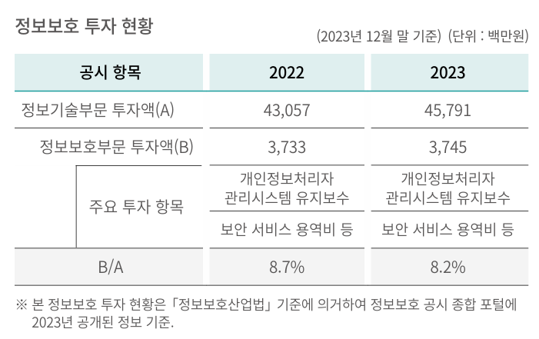
SK네트웍스 계열사
계열사 | 종업원수 | 업종 | 주소 | URL | 정보보안 관심도 | 기타
SK네트웍스 | 1,633 | 상품 종합 도매업 | 경기도 수원시 장안구 경수대로 976번길 19(송죽동) | https://www.sknetworks.co.kr/ | 23년 지속가능경영보고서 中 Social 정보보안 및 개인정보 보호 - 외부 공격 대응 및 내부 정보 유출 방지 위해 약 15종의 보안 솔루션 운영 - 클라우드 보안 솔루션(CSPM) 도입 - 정보보호 투자 현황(I열 사진) | SK네트웍스 1차 협력사 수 559 주요 1차 협력사 수 296 일정 구매금액 이상 등 회사 내부 기준에 의거 주요 1차 협력사로 구분
SK네트웍스서비스㈜ | 701 | 통신장비수리업 | 서울특별시 중구 세종대로9길 41(서소문동) 퍼시픽타워 14층 | https://www.sknservice.com/ | (15.01) SK네트웍스서비스, 워치가드코리아 파트너쉽 체결 https://www.dailysecu.com/news/articleView.html?idxno=8548
SK매직㈜ | 1060 | 가전제품 제조, 판매 및 렌탈업 | 서울특별시 종로구 청계천로 85, 18층(관철동, 삼일빌딩) | https://www.skmagic.com/ | 정보 없음
SK일렉링크 | 52 | 전기차 충전 서비스 | 서울특별시 송파구 올림픽로 295 / 삼성생명잠실빌딩 17층 | https://skelectlink.co.kr/
민팃㈜ | 65 | 도매 및 상품 중개업 | 서울특별시 마포구 성암로 189 중소기업 DMC타워 16층 | https://www.mintit.co.kr/
㈜엔코아 | 157 | 데이터 비즈니스 전문기업 | 서울 마포구 마포대로 163 (공덕동, 서울신용보증재단) 8층 | https://www.en-core.com/ |  | 구매사(아래 사진)
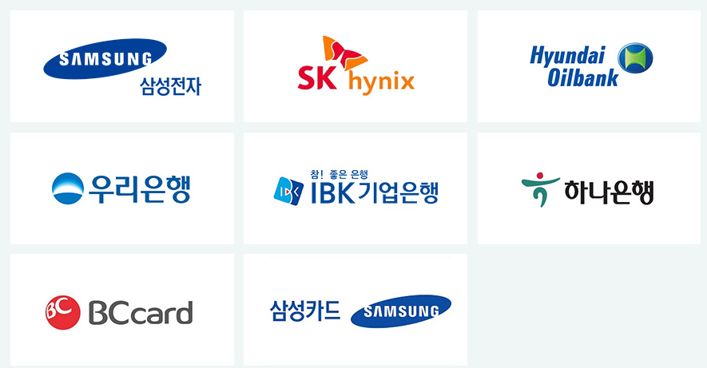

SK네트웍스의 지주사 SK㈜의 모든 계열사
계열사명 | 종업원수 | 업종 | 기타
SK(주) | 4,316 | 지주회사/시스템통합(SI), 정보통신... | 소속 계열사: 218사 전체 종업원: 113,636명
SK네트웍스(주) | 1,633 | 정보통신 유통,자동차 관리,글로벌 트... | 중간 지주사 체제로 전환중 스피드메이드: 24년 9월 1일 물적분할 트레이딩 사업부:24년 12월 1일 물적분할
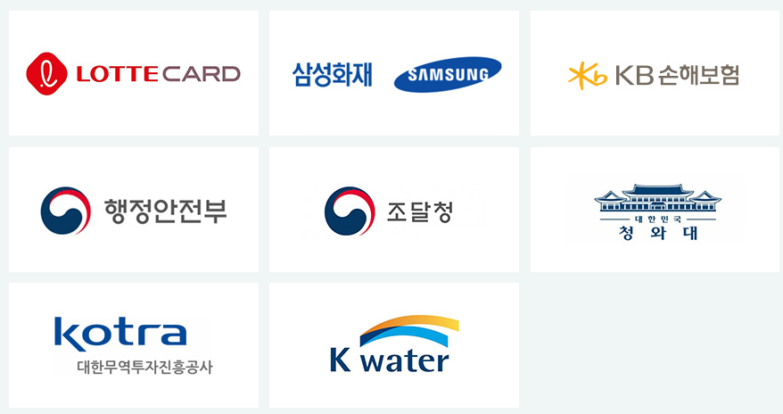
에스케이브로드밴드(주) | 2,553 | 전신전화,통신설비 임대/소프트웨어 개... | 기원테크와 유사한 이메일 보안 솔루션 제공
(유)로지소프트 | 30 | 소프트웨어개발,전자상거래,광고대행업,...
(주)굿스플로 | 39 | 화물자동차 운송,화물자동차 운송주선/...
(주)대한송유관공사 | 363 | 파이프라인 운송
(주)드림어스컴퍼니 | 329 | 온라인 음악 서비스/음반,디지털 콘텐...
(주)로크미디어 | 63 | 출판업,통신판매업,소프트웨어개발，제작...
(주)부산도시가스 | 340 | 도시가스 배관공급,가스기기 판매,설비...
(주)사피온코리아 | 106 | 비메모리용,전자집적회로(반도체),컴퓨...
(주)아이에스시 | 191 | 전자부품(반도체테스트장비부품) 도매,...
(주)아이에스시엠 | 128 | 계측기,정밀기기부품,반도체시험장치,반...
(주)아이티엠티시 | 121 | 반도체소자,전자부품 제조
(주)에스엠코어 | 300 | 자동화물류시스템,자동화공정설비(물품취...
(주)엔코아 | 157 | 응용 소프트웨어,온라인 모바일 게임소...
(주)와이엘피 | 98 | 화물 운송주선/소프트웨어 개발/컴퓨터...
(주)원폴 | 38 | 합성수지,재생섬유소,유도체 제조
(주)유엔에이디지탈 | 89 | 무선통신기기 제조,도소매/정보통신공사...
(주)유엔에이엔지니어링 | 551 | 통신장비 수리,유지보수/통신장비 제조...
(주)제이에스아이 | 17 | 정밀화학,합성수지제품 제조
(주)프로웰 | 70 | 전자부품 제조,도매
(주)휘찬 | 18 | 휴양콘도,박물관 운영
SKC(주) | 184 | 프로필렌옥사이드제품,폴리에스테르필름,...
SK가스(주) | 614 | 액화석유가스,가스기기 판매,수입,저장...
SK이노베이션(주) | 1,509 | 석유 정제품 제조
SK텔레콤(주) | 5,741 | 이동전화,무선호출서비스,부가통신
강원도시가스(주) | 73 | 도시가스 공급/가스배관공사
굿서비스(주) | 28 | 대리운전 알선
나래에너지서비스(주) | 557 | 열,전기 공급
내트럭(주) | 239 | 석유류 도소매
디앤디인베스트먼트(주) | 48 | 자산관리/부동산 자문
디앤디프라퍼티솔루션(주) | 87 | 가구설계 제조/가구,가정용품(가전,가...
리뉴랜드경주(주) | 26 | 산업폐기물 처리,수집
리뉴랜드청주(주) | 19 | 지정외 폐기물 처리업,건설폐기물 처리...
리뉴리퀴드서남(주) | 23 | 재생 처리/화공약품 도매/폐기물 처리...
리뉴리퀴드호남(주) | 27 | 폐수 처리
리뉴어스(주) | 2,128 | 환경시설수탁운영
리뉴에너지경기(주) | 29 | 폐기물중간처리업,폐기물수집.운반,신재...
리뉴에너지경북(주) | 33 | 일반,지정폐기물 중간처리(소각),사업...
리뉴에너지경인(주) | 24 | 산업폐기물,지정폐기물 처리,수집,운반...
리뉴에너지그린(주) | 24 | 폐기물 처리,소각,발전사업/각종슬러지...
리뉴에너지대원(주) | 30 | 지정외폐기물 처리/발전/부동산 임대
리뉴에너지메트로(주) | 44 | 지정 폐기물 처리
리뉴에너지새한(주) | 35 | 폐기물 수집,운반,중간처리(폐기물소각...
리뉴에너지전남(주) | 43 | 지정 폐기물(의료폐기물) 처리
리뉴에너지충남(주) | 32 | 의료폐기물 중간처분/스팀 제조,도소매...
리뉴에너지충북(주) | 104 | 일반폐기물 처리/골재 제조/산업용기계...
리뉴에너지충청(주) | 30 | 지정폐기물 중간처리,수집운반/은 제조...
미디어에스(주) | 36 | 방송프로그램 제작,공급/광고 대행
민팃(주) | 65 | 중고정보기기 판매/컴퓨터,주변기기 제...
부산정관에너지(주) | 61 | 발전전기,집단에너지
블룸에스케이퓨얼셀(유) | 18 | 전기장비(수소연료전지) 제조
삼강에스앤씨(주) | 202 | 선박구성부분품 제조,도장,피막처리,강...
서비스에이스(주) | 2,988 | 콜센터운영,텔레마케팅/통신기기악세사리...
서비스탑(주) | 2,754 | 콜센터 운영/부동산 임대/위탁 교육,...
서울공항리무진(주) | 265 | 공항버스 운송
십일번가(주) | 1,227 | 전자상거래
아이지이(주) | 22 | 액화수소플랜트사업
에스케이네트웍스서비스(주) | 701 | 통신장비,전기,정밀기기 수리/LED,...
에스케이넥실리스(주) | 569 | 주조,단조품,동박 제품 제조,도매/전...
에스케이디스커버리(주) | 67 | 지주회사/화섬사(폴리에스테르원사(폴리...
에스케이디앤디(주) | 188 | 부동산(오피스,도시형생활주택)개발/가...
에스케이레조낙(주) | 19 | 반도체용특수가스 제조
에스케이렌터카(주) | 629 | 자동차 대여,정비
에스케이리비오(주) | 28 | 합성수지,플라스틱물질,화학제품,화학물...
에스케이리츠운용(주) | 26 | 부동산 개발,자문,취득,운영관리
에스케이매직(주) | 1,060 | 가스기기,가전제품 제조
에스케이매직서비스(주) | 454 | 전기,가전제품(정수기,비데,안마의자)...
에스케이머티리얼즈그룹포틴(주) | 79 | 실리콘탄소음극소재 제조
에스케이머티리얼즈에어플러스(주) | 216 | 산업용,의료용 가스,화학공업제품 제조...
에스케이머티리얼즈제이엔씨(주) | 38 | 발광다이오드(OLED)소재 제조,유통...
에스케이머티리얼즈퍼포먼스(주) | 103 | 반도체산업용감광제 제조,개발,판매/감...
에스케이멀티유틸리티(주) | 88 | 증기,냉온수,공기조절 공급/전기,스팀...
에스케이바이오사이언스(주) | 1,126 | 백신 제품,제제 제조
에스케이바이오텍(주) | 416 | 의약(의약중간체),생명과학,화학제품 ...
에스케이바이오팜(주) | 247 | 신경질환,정신질환,중추신경 신약 개발...
에스케이브로드밴드(주) | 2,553 | 전신전화,통신설비 임대/소프트웨어 개...
에스케이스퀘어(주) | 79 | 지주회사
에스케이스토아(주) | 300 | 통신 판매
에스케이스페셜티(주) | 848 | 기초무기화학물질 제조
에스케이실트론(주) | 3,584 | 실리콘 웨이퍼(규소박판전자산업용반도체...
에스케이아이이테크놀로지(주) | 375 | 축전지 제조,도소매/부동산 임대/기술...
에스케이어드밴스드(주) | 115 | 프로필렌,합성수지 제조
에스케이어스온(주) | 86 | 원유,천연가스 채굴
에스케이에너지(주) | 2,427 | 원유 정제처리/액체,고체연료,관련제품...
에스케이에코엔지니어링(주) | 1,454 | 토목시설물공사
에스케이에코플랜트(주) | 3,398 | 일반토목공사/건축자재,물품취급장비 제...
에스케이엔무브(주) | 369 | 윤활기유,윤활유,그리스 제조/점포,토...
에스케이엔펄스(주) | 158 | 전자부품(반도체제조장비부품) 제조,도...
에스케이엠앤서비스(주) | 1,413 | 프로그램 개발,데이타베이스/보험대리점...
에스케이오션플랜트(주) | 663 | 특수강,스텐레스강관 제조,수출
에스케이오앤에스(주) | 2,330 | 기지국,광선로,통신사옥전력 유지보수
에스케이온(주) | 3,474 | 축전지 제조/연료,광물,금속,비료,화...
에스케이온테크플러스(주) | 351 | 리튬전지(하이브리드카용 2차전지),리...
에스케이이엔에스(주) | 599 | 화력 발전/일반목적용기계,장비 도소매...
에스케이이터닉스(주) | 85 | 재생에너지 관련 개발/EPC/운영/전...
에스케이인천석유화학(주) | 618 | 원유 정제처리/석유화학계 기초화합물질...
에스케이일렉링크(주) | 52 | 전기차충전/시스템통합,전산장비유지보수...
에스케이임업(주) | 97 | 조경공사,토목건축공사/양묘,육림/무역...
에스케이지오센트릭(주) | 1,358 | 석유화학계기초화학물질,석유정제물재처리...
에스케이커뮤니케이션즈(주) | 195 | 인터넷정보검색,인터넷컨텐츠사이트,인터...
에스케이케미칼(주) | 1,392 | PETG수지,PET수지,백신 제조,도...
에스케이케미칼대정(주) | 15 | 고순도유기용매 가공,판매,수출입
에스케이키파운드리(주) | 1,650 | 반도체 제조
에스케이텔레콤씨에스티원(주) | 72 | 스포츠클럽 운영
에스케이텔링크(주) | 168 | 기간통신사업
에스케이트레이딩인터내셔널(주) | 121 | 원유,석유,화학제품 도소매,수출입/원...
에스케이트리켐(주) | 175 | 전구체 제조,개발,도소매
에스케이플라즈마(주) | 347 | 혈액제제,의약품 제조,도소매
에스케이플래닛(주) | 695 | 부가통신(OK캐시백)/환경모니터링단말...
에스케이피아이씨글로벌(주) | 349 | 화학제품(기초화학원료) 제조
에스케이핀크스(주) | 197 | 호텔/골프장/골프장휴게음식점/골프용품...
에스케이하이닉스(주) | 31,967 | 반도체,컴퓨터,통신기기 제조,도매
에스케이하이닉스시스템아이씨(주) | 1,015 | 반도체소자,반도체전자제품,전자기기부품...
에스케이하이스텍(주) | 256 | 사업 지원,교육,물류,전세버스 운영,...
에스케이하이이엔지(주) | 810 | 사업 지원(건축공사,토목시설물공사,가...
에프앤유신용정보(주) | 1,241 | 채권 추심,컨텍센터(고객상담,미납관리...
에프에스케이엘앤에스(주) | 137 | 화물운송주선,물류 컨설팅
엔티스(주) | 39 | 정밀화학제품(분체도료용 폴리에스텔수지...
여주에너지서비스(주) | 30 | 화력 발전
영남에너지서비스(주) | 257 | 도시가스,가스기기 제조,판매,설비시공...
울산아로마틱스(주) | 16 | 화학제품(아로마틱화합물) 제조,도소매...
울산지피에스(주) | 118 | 가스복합화력발전
원스토어(주) | 188 | 유선 통신
인크로스(주) | 253 | 디지털광고미디어렙/통신판매
전남도시가스(주) | 75 | 산업용,일반용 도시가스(LNG,LPG...
전남해상풍력(주) | 16 | 해상풍력발전
전북에너지서비스(주) | 77 | 도시가스,증기전기 공급,판매
제주유나이티드에프씨(주) | 16 | 프로축구단 운영
충청에너지서비스(주) | 176 | 산업용,일반용 도시가스 제조,공급/가...
카라이프서비스(주) | 373 | 사업지원 서비스/자동차 매매
카티니(주) | 30 | 타이어 판매,전자상거래
코원에너지서비스(주) | 351 | 도시가스 공급,도소매/공급설비공사/부...
콘텐츠웨이브(주) | 198 | 영화,비디오물,방송프로그램 배급
티맵모빌리티(주) | 382 | 데이터베이스,온라인정보 제공
파주에너지서비스(주) | 33 | 화력 발전/토목엔지니어링
파킹클라우드(주) | 411 | 주차관제장치,교통신호장치 제조
프롭티어(주) | 56 | 소프트웨어개발및공급
플레이스포(주) | 84 | 숙박,관광객이용시설,복합문화공간 운영...
피에스앤마케팅(주) | 2,057 | 유무선전화,주변기기,출판 판매/유무선...
한국넥슬렌(유) | 35 | 합성수지,플라스틱물질 제조
행복나래(주) | 269 | 무역,전기,기계장비,의료기기,건강기능...
행복모아(주) | 555 | 방진의류,클린룸부자재 제조,도소매/세...
홈앤서비스(주) | 5,443 | 정보통신공사/정보통신 시설운영,유무선...

